2022_05_data
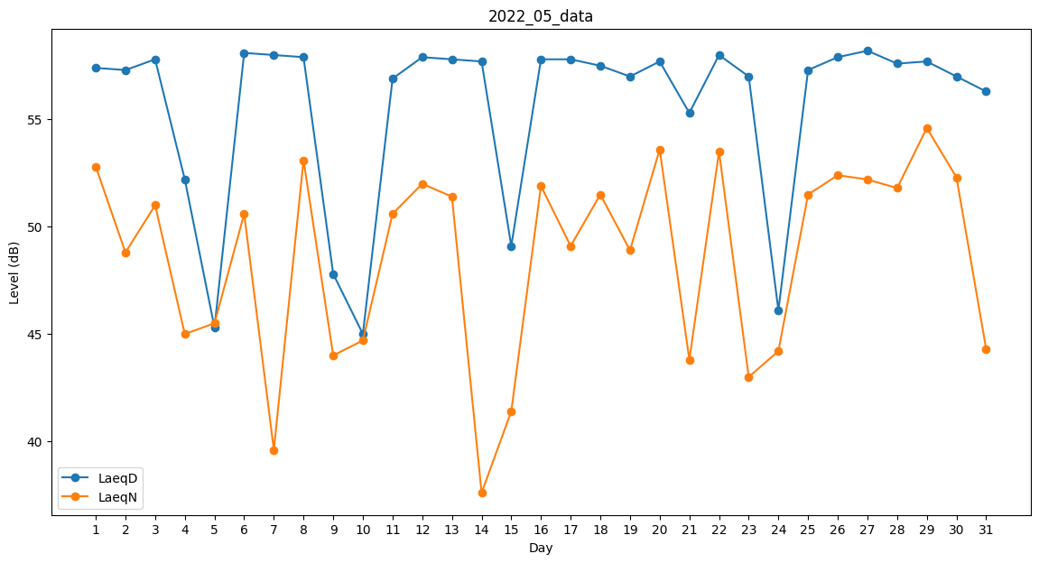
Day | LaeqD | LaeqN
1 | 57.4 | 52.8
2 | 57.3 | 48.8
3 | 57.8 | 51
4 | 52.2 | 45
5 | 45.3 | 45.5
6 | 58.1 | 50.6
7 | 58 | 39.6
8 | 57.9 | 53.1
9 | 47.8 | 44
10 | 45 | 44.7
11 | 56.9 | 50.6
12 | 57.9 | 52
13 | 57.8 | 51.4
14 | 57.7 | 37.6
15 | 49.1 | 41.4
16 | 57.8 | 51.9
17 | 57.8 | 49.1
18 | 57.5 | 51.5
19 | 57 | 48.9
20 | 57.7 | 53.6
21 | 55.3 | 43.8
22 | 58 | 53.5
23 | 57 | 43
24 | 46.1 | 44.2
25 | 57.3 | 51.5
26 | 57.9 | 52.4
27 | 58.2 | 52.2
28 | 57.6 | 51.8
29 | 57.7 | 54.6
30 | 57 | 52.3
31 | 56.3 | 44.3

